CARAT. GENERAL
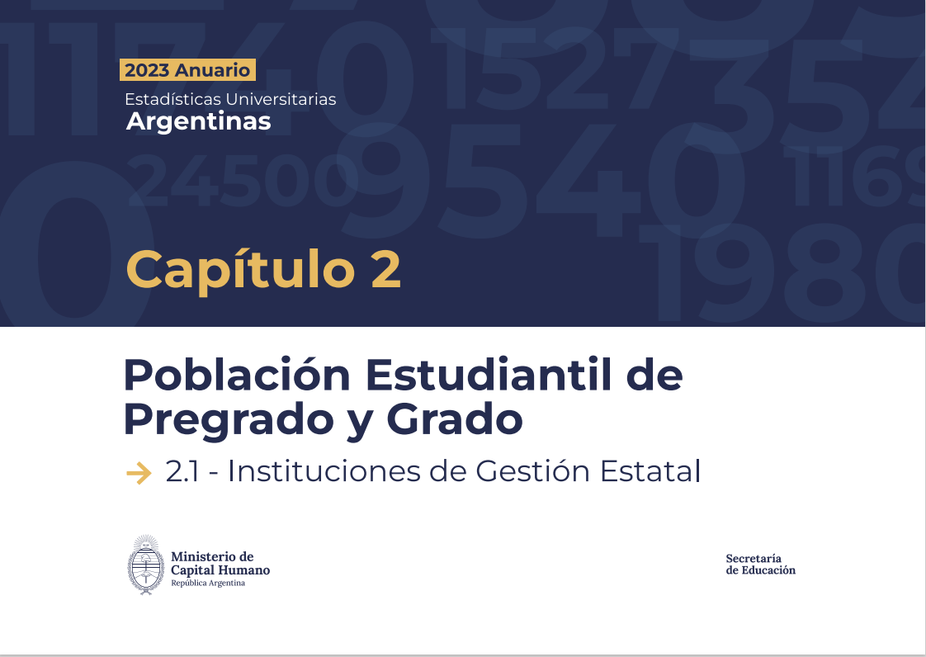

G2.1.1
Gráfico 2.1.1 - Evolución de la cantidad de estudiantes de títulos de pregrado y grado. Instituciones de gestión estatal. Período 2013-2023
2013 | 1,437,794
2014 | 1,468,072
2015 | 1,491,452
2016 | 1,519,797
2017 | 1,584,392
2018 | 1,640,405
2019 | 1,751,607
2020 | 1,872,591
2021 | 2,065,115
2022 | 2,030,633
2023 | 2,011,498

Fuente: Departamento de Información Universitaria - DNPeIU - SPU

G2.1.2
Gráfico 2.1.2 - Evolución de la cantidad de nuevos inscriptos de títulos de pregrado y grado. Instituciones de gestión estatal. Período 2013-2023

2013 | 315,358
2014 | 331,208
2015 | 343,171
2016 | 372,467
2017 | 396,303
2018 | 424,959
2019 | 471,827
2020 | 513,151
2021 | 556,628
2022 | 543,041
2023 | 520,819

Fuente: Departamento de Información Universitaria - DNPeIU - SPU

G2.1.3
Gráfico 2.1.3 - Evolución de la cantidad de reinscriptos de títulos de pregrado y grado. Instituciones de gestión estatal. Período 2013-2023

2013 | 1,122,436
2014 | 1,136,864
2015 | 1,148,281
2016 | 1,147,330
2017 | 1,188,089
2018 | 1,215,446
2019 | 1,279,780
2020 | 1,359,440
2021 | 1,508,487
2022 | 1,487,592
2023 | 1,490,679

Fuente: Departamento de Información Universitaria - DNPeIU - SPU

G2.1.4
Gráfico 2.1.3 - Evolución de la cantidad de egresados de títulos de pregrado y grado. Instituciones de gestión estatal. Período 2013-2023

2013 | 1,122,436
2014 | 1,136,864
2015 | 1,148,281
2016 | 1,147,330
2017 | 1,188,089
2018 | 1,215,446
2019 | 1,279,780
2020 | 1,359,440
2021 | 1,508,487
2022 | 1,487,592
2023 | 1,490,679

Fuente: Departamento de Información Universitaria - DNPeIU - SPU

G2.1.5 a b c d
Gráfico 2.1.4.a - Distribución de estudiantes por género. Instituciones de gestión estatal. Año 2023.
Universidades (1)
Mujeres | 1,184,381 | 42,716
Varones | 747,300 | 18,918
Institutos Universitarios (2)
Mujeres | 5,776 | 2,244
Varones | 7,984 | 1,515

Notas:
(1) Incluye Universidades Nacionales y Universidades Provinciales.
(2) Incluye Institutos Universitarios Nacionales e Institutos Universitarios Provinciales.
Fuente: Departamento de Información Universitaria - DNPeIU - SPU

Gráfico 2.1.4.b - Distribución de Nuevos inscriptos por género. Instituciones de gestión estatal. Año 2023.

Universidades (1)
Mujeres | 296,893 | 12,449
Varones | 198,446 | 6,189
Institutos Universitarios (2)
Mujeres | 2,171 | 637
Varones | 3,333 | 390

Notas:
(1) Incluye Universidades Nacionales y Universidades Provinciales.
(2) Incluye Institutos Universitarios Nacionales e Institutos Universitarios Provinciales.
Fuente: Departamento de Información Universitaria - DNPeIU - SPU

Gráfico 2.1.4.c - Distribución de reinscriptos por género. Instituciones de gestión estatal. Año 2023.

Universidades (1)
Mujeres | 887,488 | 30,267
Varones | 548,854 | 12,729
Institutos Universitarios (2)
Mujeres | 3,605
Varones | 4,651

Notas:
(1) Incluye Universidades Nacionales y Universidades Provinciales.
(2) Incluye Institutos Universitarios Nacionales e Institutos Universitarios Provinciales.
Fuente: Departamento de Información Universitaria - DNPeIU - SPU

Gráfico 2.1.4.d - Distribución de egresados por género. Instituciones de gestión estatal. Año 2023.
Institutos Universitarios (2)
Mujeres | 601
Varones | 1,473
Universidades (1)
Mujeres | 54,375 | 907
Varones | 30,480 | 364

Notas:
(1) Incluye Universidades Nacionales y Universidades Provinciales.
(2) Incluye Institutos Universitarios Nacionales e Institutos Universitarios Provinciales.
Fuente: Departamento de Información Universitaria - DNPeIU - SPU

